UX general idea
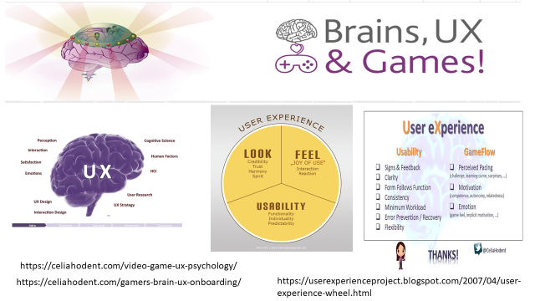

definición de test
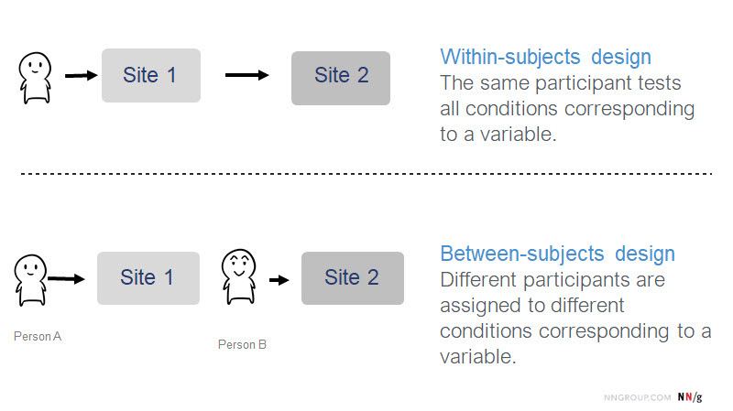
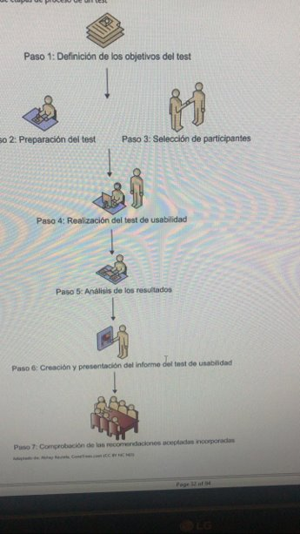
 | Steps | Definición
1 | definición objetivos del test | 1) Inspeccionar que UI (game) tiene mayores niveles de UX (usabilidad) y 2) en que partes existen mas problemas por juego vía la interacción PC
2 | Preparación del test | Preparación de método (set of Heuristics for serious games) y hoja de evaluación, Uis (3 games) y explicación para participantes
3 | Selección de participantes | 3 a 5 usuarios de HCI (NIELSEN why ) in a between subjects design
4 | Realización de test | total 120 minutos 1) 30 minutos por UI(game), total 30*3=90 minutos y 2) 30 minutos para completar el test (ej. TG1)
5 | Análisis de resultados | Analizar hoja resultados dinámico en función de objetivos
6 | Creación y presentación de informe de test | Interpretar resultados y crear informe (tests objective, test design, results, interpretation, conclusion and recommendations)
7 | Comprobaciónn de las recomendaciones aceptadas | Verificar si las recomendaciones para mejorar Uis son entendidas y aceptados por developers / stakeholders.

 | test Design mode

artefact_games

 | ONLY FOR A MOBILE INTERACTION

FreeFire vs Pugb (mobile)

FreeFire.



Pugb (juego suyo tu tesis !!!)

resultados dinamico
Etiquetas de fila | Suma de total | Suma de 0 | Suma de 1 | Suma de 2 | Suma de 3 | Suma de 4 | Suma de N/A
TG1 | 5 | 0 | 3 | 0 | 2 | 0 | 0
TG2 | 12 | 0 | 3 | 0 | 4 | 5 | 0
TG3 | 9 | 0 | 3 | 2 | 3 | 0 | 1
Total general | 26 | 0 | 9 | 2 | 9 | 5 | 1
 |  | 0% | 35% | 8% | 35% | 19% | 4%

design
Tasks G1

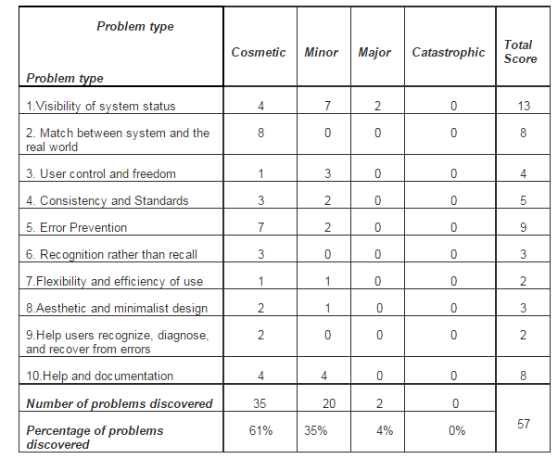
 |  |  | cosmetic | minor | major | catastrophic
Categoría | Problemas | 0 | 1 | 2 | 3 | 4 | N/A | Nota | Recomendación
Técnicas de gamificación | Niveles y recompensas. |  | 1 |  |  |  |  | el juego explota o se bloquea luego de los 2 minutos . | mejorar la estabilidad del juego.
 |  |  |  |  | 1
 |  |  |  |  |  | 1
Game Play | Juego Duradero

 | Estrategia y ritmo

 | Metas
Arte/Estética de interfaz | Documentación/Tutorial

 | Retroalimentación

 | Diseño de la pantalla
 |  |  |  |  | 1 |  |  | 3. Error en interfaz no uso de colores fuertes y suaves para botone como estandar UI: elige tu avatar | usar colores tenues fuerte vs débil en el mismo botón
 | Navegación |  | 1 |  |  |  |  | 2. if the login page is loaded and you click in go back then the progress bar starts again from 0% no use of cache. 3. Error en interfaz no uso de colores fuertes y suaves para botones. UI: elige tu avatar error: se pierde el link de la UI al dar clic en back no control de navegacion (back-,forward) error: no termine el registro pero back and login again y ya estoy adentro. error de seguridad: potencialmente. no clic en email de confirmación.
 | Prevención de errores
 |  |  | 1 |  |  |  |  | no me informó de la no selección del avatar , boton de confirmacion | agregar un boton y controldes de UI
 | Control
Multimedia | Multimedia aceptable
 |  |  | 1 |  | 1
 |  |  | 1 | 1
 | Calidad de los elementos |  | 1
 |  | 1 | 1 |  | 1
 |  | 1 | 1 | 1 |  |  |  | 3. Error en interfaz no uso de colores apropiados fuertes y suaves para botones. UI: elige tu avatar | usar colores tenues fuerte vs débil en el mismo botón

User | Motivation - challenge
 | Memory - short term
 | Emotion - engaging
 |  | 2 | 8 | 2 | 4 | 1 | 0

